카카오선물하기_카드형
플랫폼 | 순위 | 1위 | 2위 | 3위 | 4위 | 5위 | 6위 | 7위 | 8위 | 9위 | 10위
건강식품·영양제 | 썸네일 |  |  | 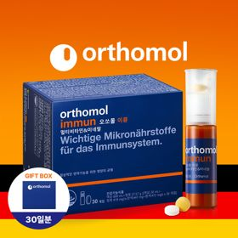 |  | 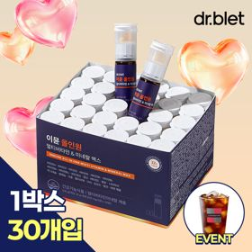 |  |  |  |  | 
 | 카테고리 | 멀티비타민/종합비타민 | 멀티비타민/종합비타민 | 멀티비타민/종합비타민 | 멀티비타민/종합비타민 | 멀티비타민/종합비타민 | 멀티비타민/종합비타민 | 멀티비타민/종합비타민 | 홍삼/인삼 | 기타/특수목적 | 비타민C/항산화
 | 브랜드 | 오쏘몰 | 옵티젠 | 오쏘몰 | 센트룸 | 닥터블릿 | 뉴트리포유 | 오쏘몰 | 정관장 | 오쏘몰 | 고려은단
 | 상품명 | 독일 명품 비타민 오쏘몰 이뮨 멀티비타민&미네랄 7입 - 로네펠트 기프트 에디션 (티백 5종증정) | "한국인 맞춤 명품 비타민" 옵티젠 이뮨 멀티비타민&미네랄 10입 / 1박스 | 독일 명품 비타민 오쏘몰 이뮨 멀티비타민&미네랄 30입 - 시그니처 기프트 에디션 (공식수입) | [센트룸] 맛있는 멀티비타민 미네랄 멀티구미 (80구미) | "올인원 명품비타민" 이뮨비타민 올인원 멀티비타민&미네랄 프로 30병 | 명품 비타민 뉴트리포유 듀얼+ 이뮨 종합 멀티비타민&미네랄 7입+2입 증정 - 선물하기 단독 에디션 | 독일 명품 비타민 오쏘몰 이뮨 멀티비타민&미네랄 10입 - 추석 기프트 에디션 (공식수입) | 신상비타민선물 [정관장] 활기마이트(액상30ml+분말500mg) 7입 + [증정] 1입 | '성별 맞춤 설계' 오쏘몰 바이탈 m/f 남성/여성 선택가능 14입 - 시그니처 기프트 에디션 (공식수입) | 고함량 비타민C 고려은단 메가도스C 3000 100포 / 분말비타민C
 | 평점 | 4 | 4 | 4 | 4 | 4 | 4 | 4 | 4 | 4 | 4
 | 리뷰수 | 16246 | 15565 | 3400 | 6513 | 821 | 8747 | 814 | 1753 | 782 | 955
 | 긍정리뷰 | 선물용으로 적합 — 깔끔하고 고급스러운 패키지 구성으로 선물 시 만족도가 높음 간편한 섭취 — 물품 구성이 간편하여 피로할 때 하나씩 꺼내 먹기 편함 피로 회복 체감 — 피곤하고 지칠 때 섭취 시 활력 충전 및 피로 개선에 도움 됨 | 선물용 만족도 — 패키지가 고급스럽고 예뻐 생일이나 응원 선물로 적합함 우수한 휴대·복용성 — 한 병씩 개별 포장되어 휴대가 편하고 간편하게 섭취 가능함 달콤한 시럽 맛 — 비타민과 함께 넘기는 액상이 달짝지근하여 거부감 없이 섭취 가능함 | 뛰어난 피로 해소 — 복용 시 몸의 활력이 달라지고 다음 날 피로감이 줄어드는 느낌을 받음 진한 액상 제형 — 타사 액상 제품 대비 농도가 진하여 복용 만족도가 높음 꼼꼼한 포장 배송 — 포장이 꼼꼼하게 배송되어 선물용이나 자가 소비 시 만족도가 높음 | 맛있는 젤리 형태 — 쫀득하고 새콤달콤한 젤리 제형으로 간식처럼 맛있게 섭취 가능함 알약 대비 복용 용이 — 목넘김이 어려운 알약 대신 간편하게 씹어 먹을 수 있어 부담이 적음 선물 포장 만족 — 귀여운 패키지와 예쁜 선물 포장으로 선물용으로 인기가 높음 | 빠른 피로 회복 — 복용 며칠 만에 눈의 피로와 오후 시간대 체력 저하 완화 체감 간편한 휴대성 — 견고한 개별 포장으로 출근길이나 외출 시 가방에 챙겨 다니기 용이함 물 없는 간편 섭취 — 물 없이도 목넘김이 깔끔하고 맛이 좋아 간편하게 섭취 가능함 | 간편한 복용 및 휴대 — 알약과 액상 세트 구성으로 외출 시 한 병씩 가방에 챙겨 먹기 편함 피로 회복 도움 — 섭취 후 아침 기상 시 개운함이 느껴지고 컨디션 회복에 도움 됨 고급스러운 포장 — 포장이 깔끔하고 고급스러워 지인 생일 선물용으로 적합함 | 고급스러운 명절 포장 — 고급스러운 박스와 종이가방 패키지로 명절 선물용으로 적합함 간편한 개별 포장 — 한 병씩 구성되어 출근 시 가볍게 챙겨 먹기 수월함 활력 충전 도움 — 환절기나 바쁜 일상에서 면역력 관리 및 활력 충전에 도움 됨 | 깔끔하고 독특한 포장 — 각 잡힌 깔끔한 패키지와 신기한 포장 구성으로 선물용 만족도가 높음 즉각적인 활력 회복 — 섭취 후 피로가 풀리고 활력이 더해지는 효과를 체감함 맛있고 간편한 액상 — 맛이 거부감 없이 좋으며 액상 형태로 간편하게 섭취 가능함 | 성별 맞춤형 구성 — 남성과 여성용 비타민이 구분되어 필요에 맞게 선택 및 선물 가능함 쓴맛 없는 복용감 — 비타민 특유의 쓴맛이 없고 농도가 진해 거부감 없이 마시기 수월함 체력 증진 도움 — 직장인 피로 회복과 활력 증진에 포션처럼 빠른 도움이 됨 | 고함량 비타민C 체감 — 피로 완화와 피부 및 컨디션 관리에 확실한 변화를 체감함 신뢰도 높은 원료 — 영국산 비타민C 원산지로 품질에 대한 신뢰도가 높음 선물용 무난함 — 호불호가 적고 누구나 섭취하기 좋아 지인 선물로 유용함
 | 부정리뷰 | 느린 배송 속도 — 배송 처리가 너무 느려 수령까지 지루하고 답답함 |  |  |  | 단품 배송 포장 아쉬움 — 별도 쇼핑백 없이 일반 박스에만 배송되어 선물 포장으로 다소 아쉬움 | 다소 적은 용량 구성 — 소포장 구성으로 선물 시 겉보기에 풍성한 느낌이 부족함 |  |  |  | 강한 신맛 및 복용 거부감 — 분말 특유의 신맛이 매우 강해 섭취하기 부담스럽거나 맛이 없음
 | 판매가 | 35,900원 | 26,900원 | 105,000원 | 24,000원 | 52,900원 | 19,900원 | 43,900원 | 39,000원 | 59,800원 | 28,000원
 | 링크 | 바로가기 | 바로가기 | 바로가기 | 바로가기 | 바로가기 | 바로가기 | 바로가기 | 바로가기 | 바로가기 | 바로가기

플랫폼 | 순위 | 1위 | 2위 | 3위 | 4위 | 5위 | 6위 | 7위 | 8위 | 9위 | 10위
다이어트·이너뷰티 | 썸네일 |  | 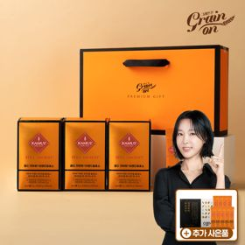 |  |  |  |  | 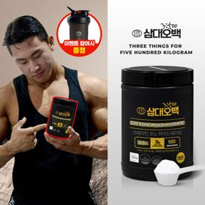 | 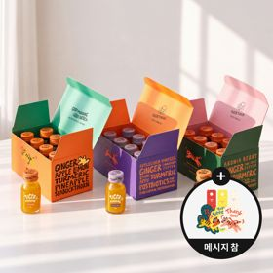 | 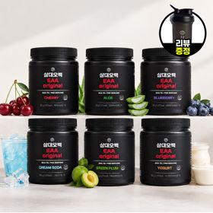 | 
 | 카테고리 | 기타/특수목적 | 기타/특수목적 | 피부/미용 | 다이어트/체중관리 | 기타/특수목적 | 다이어트/체중관리 | 다이어트/체중관리 | 기타/특수목적 | 기타/특수목적 | 다이어트/체중관리
 | 브랜드 | 그레인온 | 그레인온 | 아일로 | 한끼통살 | 알디콤 | 익스트림 | 삼대오백 | 타이거모닝 | 삼대오백 | 한끼통살
 | 상품명 | 리센느 에디션 캡슐레이션 효소 1.8g 2개월분 (5종 중 택1) | [그레인온] 골드 카무트 브랜드밀 효소 3개월(+선물포장) +9포 +파로저당견과류바 증정 | "선물하기 1등 콜라겐" 아일로 타입1 콜라겐 비오틴 앰플 28일분 오간자 에디션+ 앰플 2입 추가 증정 | [한끼통살] 단백질 든든형 닭가슴살 21일식단관리+ (증정)현미크리스피 닭가슴살 오리지널 1개 | [단독] 알디콤Plus 숙취해소제 선물세트 (5포입x3개) | 쇼핑백 증정 에너지 활력선물 [김종국 추천세트]익스트림 아르기닌정 (2개월분) & 밀크씨슬 플러스 (2개월분) + 쇼핑백 증정 | [운동선물/헬스] 삼대오백 모노 크레아틴 100서빙 운동 필수템 | [좋은 아침 선물] 진저샷 미니보틀 8개입 (메시지 참 증정) | [선물/운동]삼대오백 필수 아미노산 EAA 300g 헬스 직장인 수분보충 | [한끼통살] 닭가슴살 순삭 10팩세트(소스통살5+닭가슴살볼5)
 | 평점 | 4 | 4 | 4 | 4 | 4 | 4 | 4 | 4 | 4 | 4
 | 리뷰수 | 222 | 1693 | 754 | 68 | 21 | 1535 | 1910 | 13 | 1179 | 69
 | 긍정리뷰 | 풍성한 굿즈 구성 — 포토카드, 엽서, 단백질바 등이 포함된 다채로운 구성으로 만족도가 높음 간편한 스틱 섭취 — 한 포씩 개별 포장되어 있어 휴대가 편리하고 복용하기 수월함 부담 없는 맛 — 기존 오리지널 효소에 비해 거부감 없이 맛있게 섭취 가능함 | 소화 및 속 편안함 — 밀가루 섭취 후 복용 시 소화가 잘되고 속이 편안해짐 구수한 고구마 맛 — 특유의 거부감 없이 구수한 고구마 맛이 나서 가족 모두 섭취하기 좋음 알찬 사은품 혜택 — 견과류바와 차 등 추가 증정품 구성이 알차 가성비 만족도가 높음 | 고급스러운 포장 패키지 — 오간자 패키지와 플리츠백 구성으로 열었을 때 감동을 주는 선물로 적합함 맛있는 앰플 형태 — 비린 맛 없이 맛이 좋아 하루 한 병씩 부담 없이 마시기 편함 피로 완화 도움 — 피부 탄력 기대감과 함께 복용 후 피로감이 덜해지는 느낌을 받음 | 촉촉한 식감과 맛 — 퍽퍽하지 않고 촉촉하며 떡볶이맛 등 다양한 소스가 맛있음 간편한 전자레인지 조리 — 전자레인지에 간단히 데우기만 하면 되어 식사 대용으로 편리함 높은 가성비 — 세일 및 할인 행사 시 저렴한 가격에 쟁여두기 좋음 | 확실한 숙취 해소 — 음주 전후 복용 시 다음 날 아침 몸의 무거움과 숙취가 눈에 띄게 덜함 선물용 고급 쇼핑백 — 리본 손잡이가 달린 보라색 패키지로 애주가 선물용으로 고급스러움 간편한 스틱 액상 — 물 없이 바로 짜먹을 수 있는 작은 스틱 형태로 술자리 휴대성이 뛰어남 | 피로 회복 및 활력 증진 — 아침 기상 시 몸이 한결 가볍고 운동 중 집중력과 체력 관리에 도움 됨 알찬 2개월분 세트 — 아르기닌과 밀크씨슬(마카) 조합을 넉넉한 2개월분으로 챙길 수 있음 신뢰도 높은 모델 조합 — 김종국 추천 영양제 세트로 브랜드 신뢰도가 높아 선물용으로 좋음 | 운동 수행능력 향상 — 섭취 2~3주 후 운동 시 수행 개수가 늘고 덜 지치는 효과를 체감함 우수한 풀림성과 섭취감 — 입자가 뭉침 없이 잘 녹아 단백질 보충제나 음료에 섞어 마시기 편함 스쿱 내장 편의성 — 통 안에 전용 스쿱이 동봉되어 정량 섭취 및 복용이 용이함 | 상큼 달콤한 맛 — 생강 특유의 강한 매운맛 대신 레몬과 과일이 어우러져 마시기 편함 몸의 온기 및 활력 증진 — 공복에 섭취해도 속 쓰림이 적고 몸이 따뜻해지며 에너지가 충전됨 귀여운 미니보틀 패키지 — 병 디자인이 귀여워 챙겨 마시기 좋고 특별한 선물용으로 알맞음 | 맛있는 음용감 — 매실, 알로에, 요구르트 등 맛이 뛰어나 물 대신 맛있게 음용 가능함 운동 집중 및 수분 충전 — 전해질과 아미노산 보충으로 운동 수행 능력 및 집중력 향상에 도움 됨 찬물 풀림성 우수 — 가루가 물에 쉽게 잘 풀려 운동 중 타서 마시기 편리함 | 부드럽고 쫄깃한 식감 — 퍽퍽하지 않고 촉촉하며 부드러운 육질로 맛있게 단백질 보충 가능함 한입 크기 편의성 — 닭가슴살볼이 한입 크기로 되어 있어 샐러드나 도시락 곁들임으로 먹기 편함 간편한 조리법 — 전자레인지에 간단히 데워 양배추 등과 곁들여 먹기 용이함
 | 부정리뷰 |  |  | 다소 부담스러운 가격 — 정가 기준 가격대가 높아 할인 기간에만 구매하게 됨 |  |  | 쇼핑백 마감 불량 — 동봉된 선물용 쇼핑백의 끈이 누락되어 배송됨 |  |  |  | 다소 느린 배송 — 주문 후 수령까지 배송 속도가 다소 느리게 느껴짐
 | 판매가 | 24,900원 | 46,900원 | 65,900원 | 64,200원 | 33,200원 | 27,900원 | 17,900원 | 29,900원 | 27,900원 | 31,500원
 | 링크 | 바로가기 | 바로가기 | 바로가기 | 바로가기 | 바로가기 | 바로가기 | 바로가기 | 바로가기 | 바로가기 | 바로가기

다이소몰_카드형
플랫폼 | 순위 | 1위 | 2위 | 3위 | 4위 | 5위 | 6위 | 7위 | 8위 | 9위 | 10위
다이소몰 | 썸네일 | 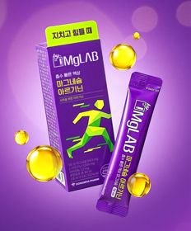 | 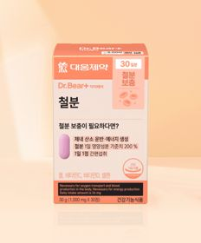 | 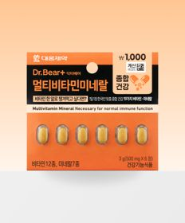 | 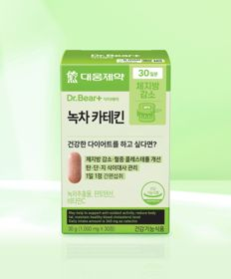 | 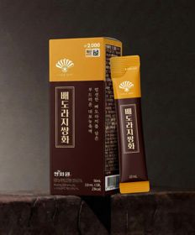 |  |  |  |  | 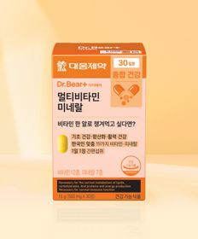
 | 카테고리 | 마그네슘 | 기타/특수목적 | 멀티비타민/종합비타민 | 기타/특수목적 | 기타/특수목적 | 프로바이오틱스/유산균 | 프로바이오틱스/유산균 | 기타/특수목적 | 기타/특수목적 | 멀티비타민/종합비타민
 | 브랜드 | 동화약품 | 대웅제약 | 대웅제약 | 대웅제약 | 동화약품 | 유한양행 | 종근당 | 동국제약 | 휴럼 | 대웅제약
 | 상품명 | 동화 바이마그랩 마그네슘 아르기닌 5포 5일분 | 대웅제약 철분 30정 30일분 | 대웅제약 멀티비타민미네랄 6정 6일분 | 대웅제약 녹차카테킨 30정 30일분 | 동화 부채표 배도라지쌍화 5포 5일분 | 유한양행 산뜻해질 생유산균 20캡슐 20일분 | [여성건강] 종근당 데일리와이즈 리스펙타 유산균 6포 6일분 | [신혜선 PICK] 동국제약 마데카 PDRN 필름 10매 10일분 | 휴럼 하루한알 침향환 9환 9일분 | 대웅제약 멀티비타민 미네랄 30정 30일분
 | 평점 | 4.7 | 4.8 | 4.8 | 4.8 | 4.7 | 4.8 | 4.7 | 4.7 | 4.7 | 4.8
 | 리뷰수 | 561 | 2575 | 283 | 3841 | 458 | 1089 | 213 | 104 | 181 | 3647
 | 긍정리뷰 | 부담 없는 피로 관리 — 피곤한 날이나 운동 전후 한 포씩 섭취해 활력을 챙기기 좋음 무난하고 괜찮은 맛 — 아르기닌 특유의 거부감 없이 맛이 무난하여 먹기 편함 | 뛰어난 가격 대비 성능 — 저렴한 다이소 가격대로 한 달간 간편하게 철분을 보충할 수 있음 어지러움 완화 체감 — 주기적으로 섭취 시 헌혈 철분 수치 개선 및 어지럼증 완화에 도움 됨 | 높은 가성비 — 저렴한 가격으로 매일 필요한 비타민과 미네랄을 부담 없이 보충함 소용량 휴대 편의성 — 6일분 소포장 구성으로 여행이나 출장 시 챙겨 다니기 용이함 | 우수한 가격 경쟁력 — 타사 다이어트 보조제 대비 가격이 매우 저렴해 부담 없이 구매 가능함 다이어트 보조 섭취 — 식단 및 체중 관리 시 보조 목적으로 간편하게 복용하기 무난함 | 목 칼칼함 완화 — 환절기나 기침, 초기 감기 기운이 있을 때 섭취 시 목이 편안해짐 달콤하고 진한 맛 — 쌍화 특유의 쓴맛이 강하지 않고 배와 도라지의 달콤함이 어우러져 먹기 편함 간편한 스틱 형태 — 스틱 액상 포장으로 휴대가 간편해 외출 시 바로 챙겨 먹기 좋음 | 작은 캡슐 크기 — 알약 크기가 작아 목넘김이 편하고 섭취 부담이 적음 가성비 및 브랜드 신뢰 — 유한양행 제조사 신뢰도가 높고 가격이 착해 부담 없이 섭취 가능함 | 여성 건강 개선 체감 — 섭취 후 불규칙하던 생리 주기 안정 및 컨디션 관리에 도움 됨 섭취하기 좋은 맛 — 처음엔 낯설 수 있으나 먹다 보면 거부감 없이 맛있게 복용 가능함 | 간편한 구강 용해 필름 — 물 없이 입안에 가볍게 붙여서 녹여 먹을 수 있어 복용이 간편함 부담 없는 향과 맛 — 필름 특유의 향과 맛미가 무난하여 콜라겐과 함께 섭취하기 좋음 | 침향의 뛰어난 가성비 — 고가 한방 원료인 침향을 다이소에서 매우 저렴한 가격에 구매 가능함 부담 없는 맛과 향 — 침향 함량이 과하지 않아 많이 쓰지 않고 진해 부담 없이 씹어 먹기 좋음 활력 및 컨디션 회복 — 하루 한 알 간편하게 섭취해 환절기 피로 개선 및 활력 보충에 도움 됨 | 가성비 높은 종합영양제 — 한 알로 비타민과 미네랄을 저렴한 가격에 매일 챙길 수 있음 위장 부담 완화 — 비타민 복용 시 흔히 발생하는 속 쓰림 현상이 타제품 대비 덜함
 | 부정리뷰 | 체감 효과 미미 — 섭취 후 뚜렷한 신체적 효능이나 변화를 느끼기 어려움 | 효과 체감 부족 — 빈혈 완화 목적으로 섭취했으나 뚜렷한 효과를 체감하지 못함 |  | 체중 감량 체감 부족 — 복용 기간 동안 뚜렷한 다이어트 효과가 나타나지 않아 복용을 중단함 |  | 효과 체감의 개인차 — 꾸준히 복용 중이나 장 건강 개선에 대한 체감 효과는 명확하지 않음 | 용량 대비 높은 가격 — 6포 단위 소포장으로 다이소 영양제 품목 중에서는 다소 비싸게 느껴짐 | 아쉬운 복용 맛 — 입안에서 녹을 때의 맛이 기대보다 별로라 호불호가 갈림 장당 단가 부담 — 필름 1장당 단가(약 500원)가 다이소 기준 다소 비싸게 느껴져 재구매 망설여짐 뚜렷한 효과 미체감 — 피부나 체력 면에서 즉각적인 효능을 느끼기 어려움 |  | 단일 성분 대비 미약함 — 멀티 미네랄 제형이라 개별 비타민 단일제 복용 대비 체감 효과가 약함 잦은 품절 현상 — 인기 품목이라 재고 품절이 잦아 원하는 시점에 즉시 구매하기 어려움
 | 판매가 | 3,000원 | 3,000원 | 1,000원 | 5,000원 | 2,000원 | 5,000원 | 5,000원 | 5,000원 | 5,000원 | 5,000원
 | 링크 | 바로가기 | 바로가기 | 바로가기 | 바로가기 | 바로가기 | 바로가기 | 바로가기 | 바로가기 | 바로가기 | 바로가기

올리브영_카드형
플랫폼 | 순위 | 1위 | 2위 | 3위 | 4위 | 5위 | 6위 | 7위 | 8위 | 9위 | 10위
올리브영 | 썸네일 | 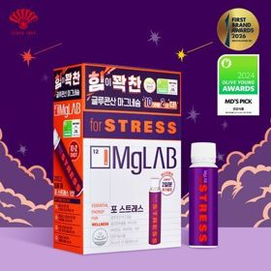 |  | 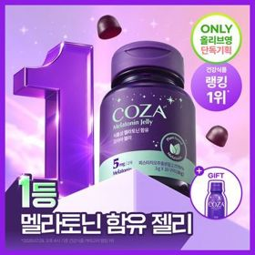 | 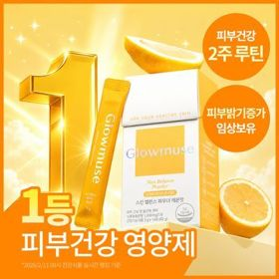 | 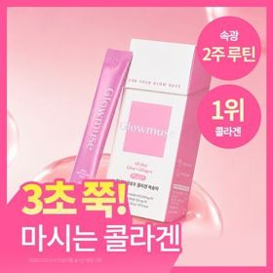 | 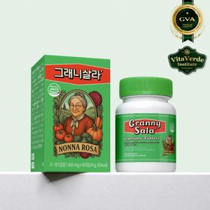 |  | 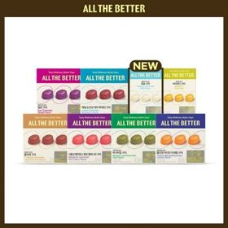 |  | 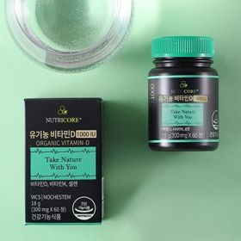
 | 카테고리 | 기타/특수목적 | 다이어트/체중관리 | 기타/특수목적 | 피부/미용 | 피부/미용 | 기타/특수목적 | 기타/특수목적 | 기타/특수목적 | 프로바이오틱스/유산균 | 비타민D
 | 브랜드 | 마그랩 | 프로뉴트리션 | 코자아 | 글로우뮤즈 | 글로우뮤즈 | 그래니샐러드 | 멜라메이트 | 올더베러 | 지노마스터 | 뉴트리코어
 | 상품명 | [단독기획/10+2] 마그랩 포 스트레스 12입 선물세트 (12일분) | [한선화 PICK] 프로뉴트리션 듀얼플랜 다이어트 유산균 14포 | 코자아 식물성 멜라토닌 함유 젤리/드링크 (단품/기획) | [피부건강] 글로우뮤즈 스킨 밸런스 파우더 레몬맛 14포 (14일분) | [속광콜라겐] 글로우뮤즈 올데이 글로우 콜라겐 복숭아 14포 (14일분) | 그래니 살라 VPL정 60정(1개월분) | [감자숭이 기획] 멜라메이트 구미/로우슈가/버라이어티팩 구미 20/40/50구미 | 올더베러 웰니스 구미 30일분 택1 | 지노마스터 질유산균 30캡슐 기획 (+보라지유 5일분) (1개월분) | 뉴트리코어 유기농 비타민D 1000IU 2종 중 택1 (2개월분/10개월분)
 | 평점 |  | 4.5 | 4.8 | 4.9 | 5 |  | 4.8 | 4.8 | 4.9 | 4.9
 | 리뷰수 |  | 584 | 6019 | 319 | 206 |  | 16210 | 5512 | 25764 | 17
 | 긍정리뷰 |  | 이중 기능성 설계 — 장 건강 케어와 체지방 감소를 동시에 관리할 수 있어 다이어트 시 유용함 상큼한 요거트 맛 — 비린 맛 없이 상큼한 요거트 맛 분말로 맛있게 하루 한 포 섭취 가능함 속 편안함 체감 — 복용 후 복부 팽만감이 줄어들고 아랫배가 한결 가볍고 편안해짐 | 수면 유도 및 질 개선 — 취침 전 섭취 시 잠드는 시간이 단축되고 아침 기상 시 개운함을 느낌 맛있는 포도맛 젤리 — 간식처럼 챙겨 먹기 좋은 맛있는 포도 젤리 제형으로 복용 부담이 없음 식물성 성분 안정성 — 100% 식물성 멜라토닌 추출물로 아침 두통이나 몽롱함 부담이 적음 |  | 맛있는 이너뷰티 섭취 — 맛없는 분말과 달리 맛이 좋아 간식처럼 거부감 없이 챙겨 먹기 적합함 |  | 빠르고 깊은 수면 유도 — 뒤척이던 밤에 섭취 시 잠이 확 들고 숙면을 취하는 데 도움 됨 간편하고 맛있는 젤리 — 정제 알약이 아닌 맛있는 구미 제형으로 물 없이 자기 전 챙겨 먹기 편함 안심 식물성 원료 — 식물성 멜라토닌 성분을 함유하여 부담 없이 안심하고 복용 가능함 | 새콤달콤한 간식형 젤리 — 상큼한 과일 맛 젤리 형태로 물 없이 언제 어디서나 맛있게 영양 보충 가능함 피로 회복 및 피부 관리 — 지친 퇴근길이나 아침에 활력을 더해주며 피부 관리를 루틴화하기 좋음 | 질과 장 더블 케어 — 식약처 기능성 원료로 여성 질 건강과 장 건강을 한 알로 케어 가능함 초소형 캡슐 목넘김 — 캡슐 크기가 170mg으로 매우 작고 가벼워 목넘김이 이물감 없이 수월함 소장 가치 높은 굿즈 — 포켓몬 에디션 카드케이스 등 귀여운 패키지와 증정품으로 구매 만족도가 높음
 | 부정리뷰 |  |  |  |  |  |  |  | 섭취 후 양치 번거로움 — 젤리 제형 특성상 밤에 섭취할 경우 양치를 다시 해야 하는 귀찮음이 있음
 | 판매가 | 20,900원 | 35,800원 | 15,900원 | 26,800원 | 22,900원 | 22,790원 | 16,900원 | 9,500원 | 27,400원 | 43,230원
 | 링크 | 바로가기 | 바로가기 | 바로가기 | 바로가기 | 바로가기 | 바로가기 | 바로가기 | 바로가기 | 바로가기 | 바로가기

